상품제안서
크롬 곰돌이 엠블럼 차량용방향제 | 상품코드: F17146

 |  |  |  |  |  |  | 02-412-0044 | www.easy1.co.kr
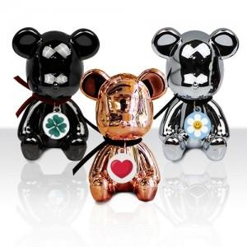

【상세/제작정보】 | 다이캐스팅 공법 우수한 퀄리티 크롬도금 곰돌이 방향제

【인쇄/포장옵션】 | 풀칼라 / 포장지포장

【공급단가】 | 수량 | 100~ | 300~ | 500~ | 1,000~ | 2,000~
*VAT별도 | 단가 | 10,260원 | 9,880원 | 9,500원 | 9,120원 | 8,890원

【상품 URL】 | http://www.easy1.co.kr/src/goods_detail.php?gdno=17146

